Баг-репорт
Number | Title | Priority | Preconditions | Steps | Result | Enviroment | Comment
BR-1 | Кнопка "питомцы без дома" фильтрует не всех бездомных животных | Critical |  | 1. Перейти на сайт http://130.193.37.179/app/pets 2. Нажать кнопку "питомцы без дома" | Результат: показаны не все животные со статусом "без дома"(отсутствует питомец: кошка,сэм,мальчик Ожидаемый результат: показаны все животные со статусом "без дома" | Windows 10 + Chrome 97.0.4692.99 разрешение(1366x768) | http://130.193.37.179/app/pets/b094a60f-9471-4019-aafe-381128db9814
BR-2 | Кнопка "счастливчики" не отображает питомцев в статусе "хотят забрать" | Critical |  | 1. Перейти на сайт http://130.193.37.179/app/pets 2. Нажать кнопку "счастливчики" | Результат: не показаны животные со статусом "хотят забрать" Ожидаемый результат: показаны животные со статусом "хотят забрать" | Windows 10 + Chrome 97.0.4692.99 разрешение(1366x768)
BR-3 | Нет кнопки сброса сортировки | Trivial |  | 1. Перейти на сайт http://130.193.37.179/app/pets 2. Выбрать из списка "порода" 3. Нажать "Ввод" | Результат: нет кнопки "сброс сортировки" Ожидаемый результат: можно кликнуть по кнопке "сброс сортировки" | Windows 10 + Chrome 97.0.4692.99 разрешение(1366x768)
BR-4 | Поле "найти питомца" не ищет питомцев по породе . | Major |  | 1. Перейти на сайт http://130.193.37.179/app/pets 2. Ввести в поле "найти питомца" "питбуль" 3. Нажать "Ввод" | Результат: питомцы всех пород отображаются на странице Ожидаемый результат: останутся карточки с породой питбуль | Windows 10 + Chrome 97.0.4692.99 разрешение(1366x768)
BR-5 | 1. Поле" вид животного" содержит дубли 2. Поле" вид животного" содержит два слова одного вида 3. Поле" вид животного" содержит кличку 4. Поле" вид животного" не содержит вид "собака" | Major |  | 1. Перейти на сайт http://130.193.37.179/app/pets 2. Кликнуть на поле "Вид животного" | Результат: 1. Два слова "обезьянка" 2. Есть "кот" и "кошка" 3. Содержит не вид животного "герой" 4. Нет вида "собака" Ожидаемый результат: 1. Нет дулей видов 2. Каждый вид питомца описан одним словом 3. Есть толко виды животных 4. Список содержит все виды животных в питомнике | Windows 10 + Chrome 97.0.4692.99 разрешение(1366x768) | 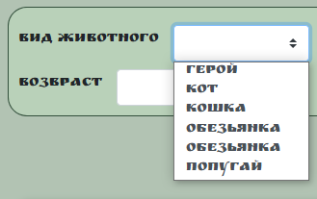
BR-6 | 1. Поле " порода" содержит не полные названия пород 2. Поле " порода" содержит дубли 3. Поле " порода" не содержит породу "сибирская кошка" | Major |  | 1. Перейти на сайт http://130.193.37.179/app/pets 2. Кликнуть на поле "порода" | Результат: 1. Не полные названия пород "индийский" и "розовый" 2. Два слова "питбуль" 3. Нет породы "сибирская кошка" Ожидаемый результат: | Windows 10 + Chrome 97.0.4692.99 разрешение(1366x768) | 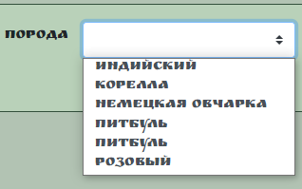
BR-7 | На вид "розовый" фильтр выдает вид "питбуль" | Major |  | 1. Перейти на сайт http://130.193.37.179/app/pets 2. Кликнуть на поле "порода" 3. Выбрать вид "розовый" | Результат: фильтпоказал карточку питбуля Ожидаемый результат: фильт показал питомца с породой "розовый" | Windows 10 + Chrome 97.0.4692.99 разрешение(1366x768) | 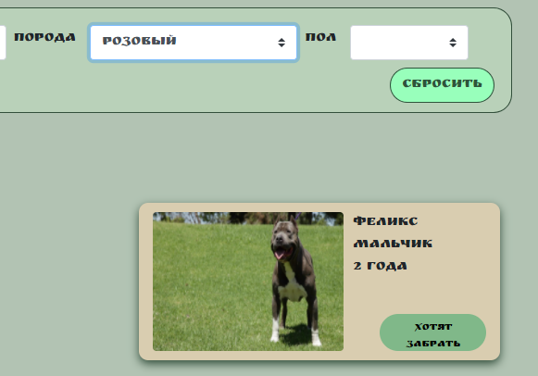
BR-8 | Поле "пол" содержит 4е вида гендера | Major |  | 1. Перейти на сайт http://130.193.37.179/app/pets 2. Кликнуть на поле "пол" | Результат: открывается 4е гендера Ожидаемый результат: открывается 2 гендера(кобель и сука или мальчик и девочка) | Windows 10 + Chrome 97.0.4692.99 разрешение(1366x768) | 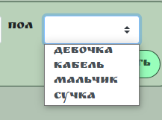
BR-9 | Поле"возвраст" может принимать отрицательные значения | Trivial |  | 1. Перейти на сайт http://130.193.37.179/app/pets 2. Кликнуть на поле "возвраст" 3. ввести "-5" | Результат: в поле введено отрицательное число Ожидаемый результат: в поле не вводится отрицательное число | Windows 10 + Chrome 97.0.4692.99 разрешение(1366x768)
BR-10 | Поле"возвраст"не содержит верхней границы | Trivial |  | 1. Перейти на сайт http://130.193.37.179/app/pets 2. Кликнуть на поле "возвраст" 3. ввести "60000" | Результат: в поле введен возраст 60000 Ожидаемый результат: введённый возраст ограничен | Windows 10 + Chrome 97.0.4692.99 разрешение(1366x768) | Ограничеть возраст питомцев, например 300 лет (для черепах)
BR-11 | Поле"возвраст" имеет грамматическую ошибку | Trivial |  | 1. Перейти на сайт http://130.193.37.179/app/pets 2. | Результат: поле с именем "возвраст" Ожидаемый результат: поле с именем "возраст" | Windows 10 + Chrome 97.0.4692.99 разрешение(1366x768)
BR-12 | При скролинге не сохраняется «плавающее» главное меню | Trivial |  | 1. Перейти на сайт http://130.193.37.179/app/pets 2. Спуститься в footer страницы | Результат: не сохраняется «плавающее» главное меню Ожидаемый результат: сохраняется «плавающее» главное меню | Windows 10 + Chrome 97.0.4692.99 разрешение(1366x768)
BR-13 | В footer ссылки на социальные сети не работают | Critical | У пользователя есть профиль в Instagram | 1. Перейти на сайт http://130.193.37.179/app/pets 2. Спуститься в footer страницы 3. Кликнуть на иконку Instagram | Результат: нет перехода настраницу Instagram Ожидаемый результат: переход на страницу Instagram | Windows 10 + Chrome 97.0.4692.99 разрешение(1366x768)
BR-14 | На странице "О нас" не фактическая информация | Major |  | 1. Перейти на сайт http://130.193.37.179/app/pets 2. Кликнуть на ссылку в меню "О нас" | Результат: "...приют для бездомных собак.", "..более 500 питомцев.." Ожидаемый результат: "…приют для бездомных питомцев." | Windows 10 + Chrome 97.0.4692.99 разрешение(1366x768) | В требованиях заказчика в введении написано, что "Страница «Питомцы» - позволяет получать информацию о бездомных собаках", нет информации о других животных
BR-15 | Поле "найти питомца" работает только на главной странице | Major |  | 1. Перейти на сайт http://130.193.37.179/app/pets 2. Кликнуть на ссылку в меню "О нас" 3. Кликнуть на поле "найти питомца" 4. Ввести "кошка" 5.Нажать "Ввод" | Результат: страница обновляется, не происходит поиска Ожидаемый результат: выдает карточки с кошками | Windows 10 + Chrome 97.0.4692.99 разрешение(1366x768)
BR-16 | При статусе "хотят забрать" кнопка "приютить" активна | Critical |  | 1. Перейти на сайт http://130.193.37.179/app/pets 2. Кликнуть на карточку "Феликс" 3. Кликнуть на кнопку "приютить" | Результат: открывается поле для отправки данных Ожидаемый результат: Кнопка "приютить" не активна | Windows 10 + Chrome 97.0.4692.99 разрешение(1366x768)
BR-17 | В русскоязычном сайте присутствует английский язык | Critical |  | 1. Перейти на сайт http://130.193.37.179/app/pets 2. Кликнуть на карточку "Феликс" 3. Кликнуть на кнопку "приютить" 4. Кликнуть на кнопку "Да!" | Результат: часть текста и подсказки на английском языке Ожидаемый результат: текст и подсказки на русском языке | Windows 10 + Chrome 97.0.4692.99 разрешение(1366x768) | 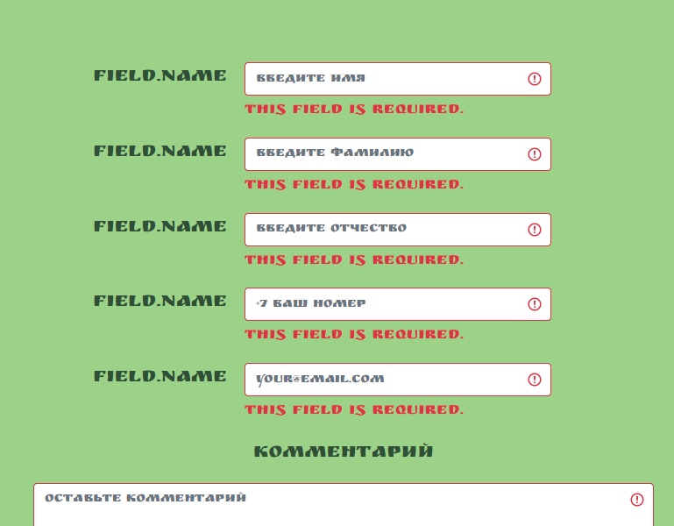
BR-18 | При успешном создании запроса, статус питомца не меняется на "хотят забрать" | Critical | введеные валидные данные: Имя: Алексей Фамилия: Горбачёв Отчество: Иванович №тел. +79456789123 e-mail: GorbachovAleksey85@gmail.com | 1. Перейти на сайт http://130.193.37.179/app/pets 2. Кликнуть на карточку "Барон" 3. Кликнуть на кнопку "приютить" 4. Заполнить валидными даными 5. Кликнуть на кнопку "Да!" | Результат: получитм ответ от сервера 201(успешное создание ресурса),но статус питомца не меняется Ожидаемый результат: статус питомца меняется на "хотят забрать" | Windows 10 + Chrome 97.0.4692.99 разрешение(1366x768) | 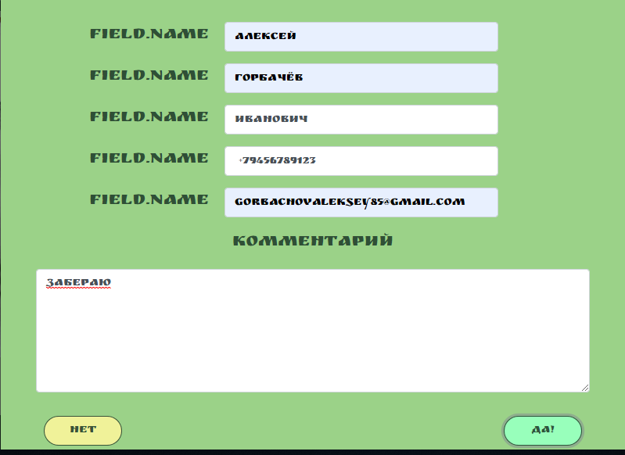
BR-19 | В полях ФИО можно ввести цифры | Trivial | введеные невалидные данные: Имя: 1111 Фамилия: 2222 Отчество: 3333 №тел. +79456789123 e-mail: GorbachovAleksey85@gmail.com | 1. Перейти на сайт http://130.193.37.179/app/pets 2. Кликнуть на карточку "Барон" 3. Кликнуть на кнопку "приютить" 4. Заполнить невалидными даными 5. Кликнуть на кнопку "Да!" | Результат: запрос отправляется, создается POST Status Code: 201 Created Ожидаемый результат: POST Status Code: получаем 400 Bad Request | Windows 10 + Chrome 97.0.4692.99 разрешение(1366x768)
BR-20 | При вертикальном положении элементы отображаются некорректно | Minor | Вертикальное положение телефона | 1. Перейти на сайт http://130.193.37.179/app/pets | Результат: - картинки растянуты; -поле "найти питомца" сжато Ожидаемый результат: элементы отображаются корректно | Huawei yyy Модель AQM-LX1 Номер сборки 10.1.0.206, разрешение экрана 2400x1080, ОС Android 10 | 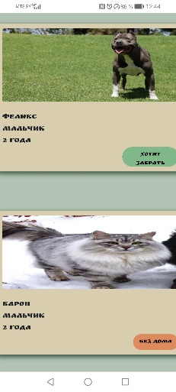
BR-21 | При вертикальном положении элементы накладываются друг на друга | Minor | Вертикальное положение телефона | 1. Перейти на сайт http://130.193.37.179/app/pets | Результат: элементы в footer , название сайта и иконки соц.сетей накладываются друг на друга Ожидаемый результат: элементы отображаются корректно | Huawei yyy Модель AQM-LX1 Номер сборки 10.1.0.206, разрешение экрана 2400x1080, ОС Android 11 | 